画面遷移図
プロジェクト名 | 櫻井家 | 作成者 | 藤田 陸
システム名 | with IT | 作成日 | 2023-06-06
 |  | 更新者
 |  | 更新日

画面遷移図
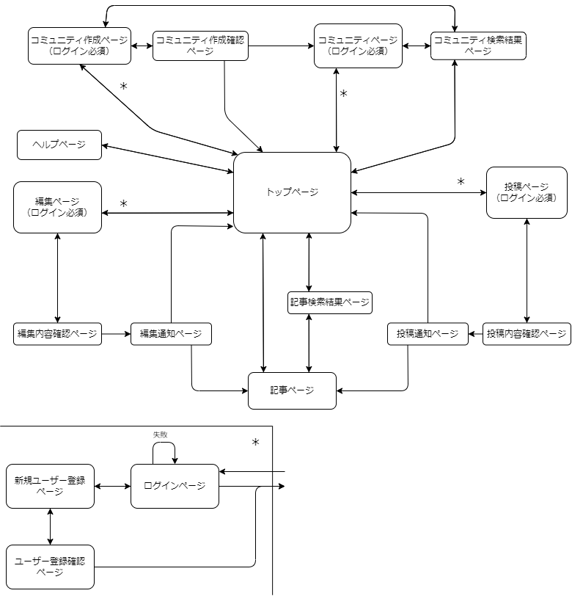
 |  |  |  | with ITを最初に開いた時と
 |  |  |  | ゲストでログインしている際にログイン必須のページに移動する（図の＊）際
 |  |  |  | 左下のログイン動作に移行します。

アイテム
画面（大きさは自由）

